Sheet1
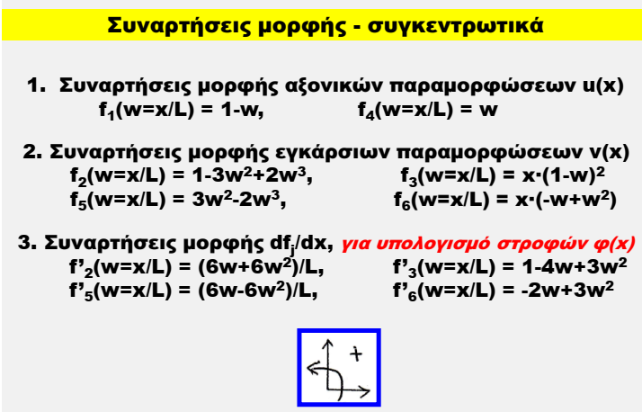
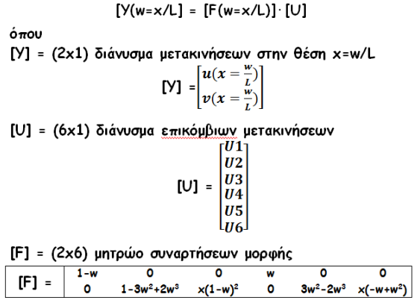
L | 8.00 | m
x | 6.00 | m |  |  |  |  |  |  |  |  | [F] | 0.250 | 0.000 | 0.000 | 0.750 | 0.000 | 0.000
 |  |  |  |  |  |  |  |  |  |  |  | 0.000 | 3.531 | 0.375 | 0.000 | 0.844 | -1.125
w | 0.75

f1 | 0.250 |  |  |  |  |  |  |  |  |  |  | U1 | -0.050 |  |  | [Y] | -0.0500 | m
f2 | 3.531 |  |  |  |  |  |  |  |  |  |  | U2 | 0.000 |  |  |  | -0.0675 | m
f3 | 0.375 |  |  |  |  |  |  |  |  |  | [U] | U3 | -0.060
f4 | 0.750 |  |  |  |  |  |  |  |  |  |  | U4 | -0.050
f5 | 0.844 |  |  |  |  |  |  |  |  |  |  | U5 | 0.000
f6 | -1.125 |  |  |  |  |  |  |  |  |  |  | U6 | 0.040

f'2 | 0.984
f'3 | -0.313
f'5 | 0.141
f'6 | 0.188

L | 5.00
x | 0.00 | 0.50 | 1.00 | 1.50 | 2.00 | 2.50 | 3.00 | 3.50 | 4.00 | 4.50 | 5.00

w | 0.00 | 0.10 | 0.20 | 0.30 | 0.40 | 0.50 | 0.60 | 0.70 | 0.80 | 0.90 | 1.00

f1 | 1.000 | 0.900 | 0.800 | 0.700 | 0.600 | 0.500 | 0.400 | 0.300 | 0.200 | 0.100 | 0.000
f2 | 1.000 | 1.032 | 1.136 | 1.324 | 1.608 | 2.000 | 2.512 | 3.156 | 3.944 | 4.888 | 6.000
f3 | 0.000 | 0.405 | 0.640 | 0.735 | 0.720 | 0.625 | 0.480 | 0.315 | 0.160 | 0.045 | 0.000
f4 | 0.000 | 0.100 | 0.200 | 0.300 | 0.400 | 0.500 | 0.600 | 0.700 | 0.800 | 0.900 | 1.000
f5 | 0.000 | 0.028 | 0.104 | 0.216 | 0.352 | 0.500 | 0.648 | 0.784 | 0.896 | 0.972 | 1.000
f6 | 0.000 | -0.045 | -0.160 | -0.315 | -0.480 | -0.625 | -0.720 | -0.735 | -0.640 | -0.405 | 0.000

f'2 | 0.000 | 0.132 | 0.288 | 0.468 | 0.672 | 0.900 | 1.152 | 1.428 | 1.728 | 2.052 | 2.400
f'3 | 1.000 | 0.630 | 0.320 | 0.070 | -0.120 | -0.250 | -0.320 | -0.330 | -0.280 | -0.170 | 0.000
f'5 | 0.000 | 0.108 | 0.192 | 0.252 | 0.288 | 0.300 | 0.288 | 0.252 | 0.192 | 0.108 | 0.000
f'6 | 0.000 | -0.170 | -0.280 | -0.330 | -0.320 | -0.250 | -0.120 | 0.070 | 0.320 | 0.630 | 1.000

